结果一览表
估算结果一览表
部位及房号 | 楼层 | 楼层修正系数 | 可视性 | 可视性修正系数 | 使用面积 | 建筑面积修正系数 | 净层高 | 层高修正系数 | 室内装修 | 室内装修修正系数 | 标准价格 | 修正价格
一层综合用房 | 1 | 1 | 好 | 1 | 263 | 1 | 3.2米（3-5米） | 1 | 普通装修 | 1 | 22.88 | ——
地下一层地下商业用房 | -1 | 0.5 | 差 | 0.6 | 50 | 1.02 | 3.2米（3-5米） | 1 | 简单装修 | 0.97 | —— | 6.8

估算结果一览表
部位及房号 | 市场租金水平 |  |  | 包含物业费的租金 |  |  | 物业费
一层综合用房 | 20.59 | ~ | 25.17 | 22.59 | ~ | 27.17 | 2
地下一层地下商业用房 | 6.1 | ~ | 7.5 | 8.1 | ~ | 9.5 | 2

20年报告 |  |  |  |  |  |  |  |  |  | 22年报告
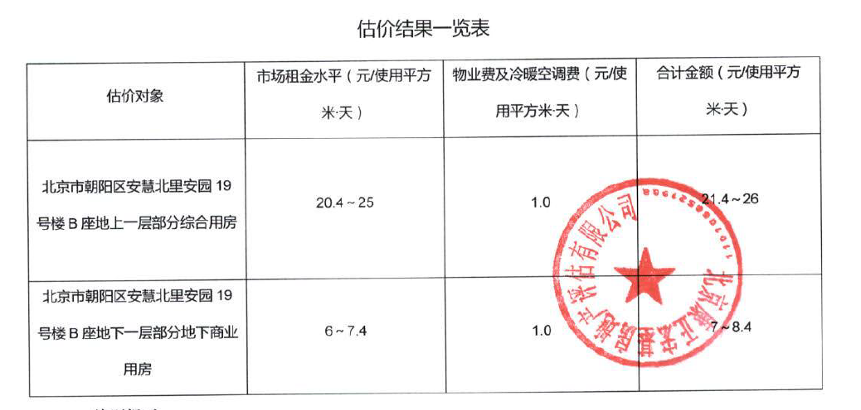
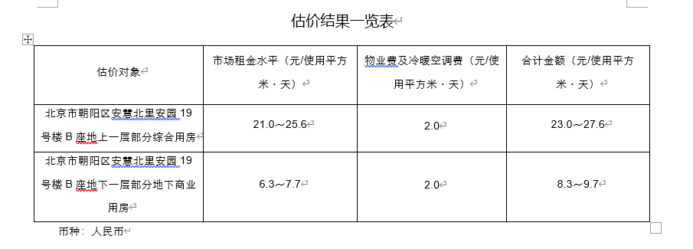

租金案例
序号 | 案例位置 | 楼层 | 建筑面积 | 租金单价（元/㎡·天） | 现状用途 | 设定使用率 | 使用面积 | 使用面积租金
1 | 四季商业中心 | 1 | 304.02 | 15.65 | 银行网点 | 0.7 | 212.81 | 22.36
2 | 天元港商业 | 1 | 466.8 | 15.7 | 银行网点 | 0.7 | 326.76 | 22.43
3 | 叶青大厦 | 1 | 1338 | 16.3 | 银行网点 | 0.7 | 936.6 | 23.29

案例 | 位置 | 建筑面积 | 租金单价 | 房屋类型
 |  | （㎡） | （元/㎡·日）
望京区域 | 朝阳区启阳路东南侧 | 304.02 | 15.65 | 银行网点 | 金辉
-某银行网点
望京区域 | 朝阳区创远路东侧 | 288.52 | 18.05 | 银行网点 | 融新科技
-某银行网点
望京区域 | 朝阳区望京北路北侧 | 1,338.00 | 16.3 | 银行网点 | 叶青大厦
-某银行网点

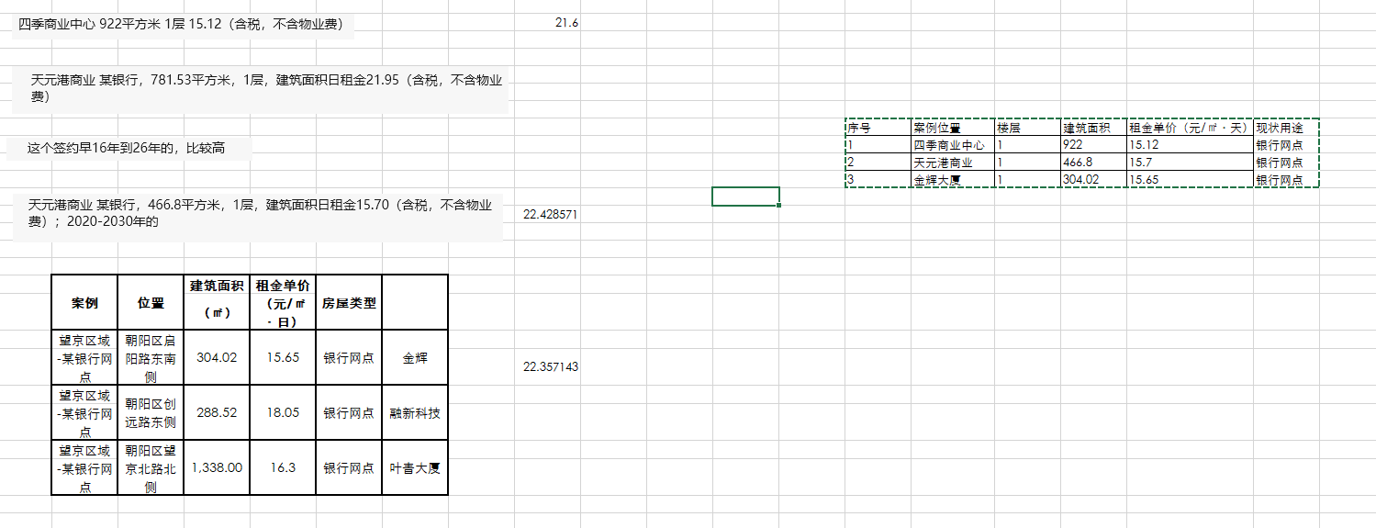

商业案例
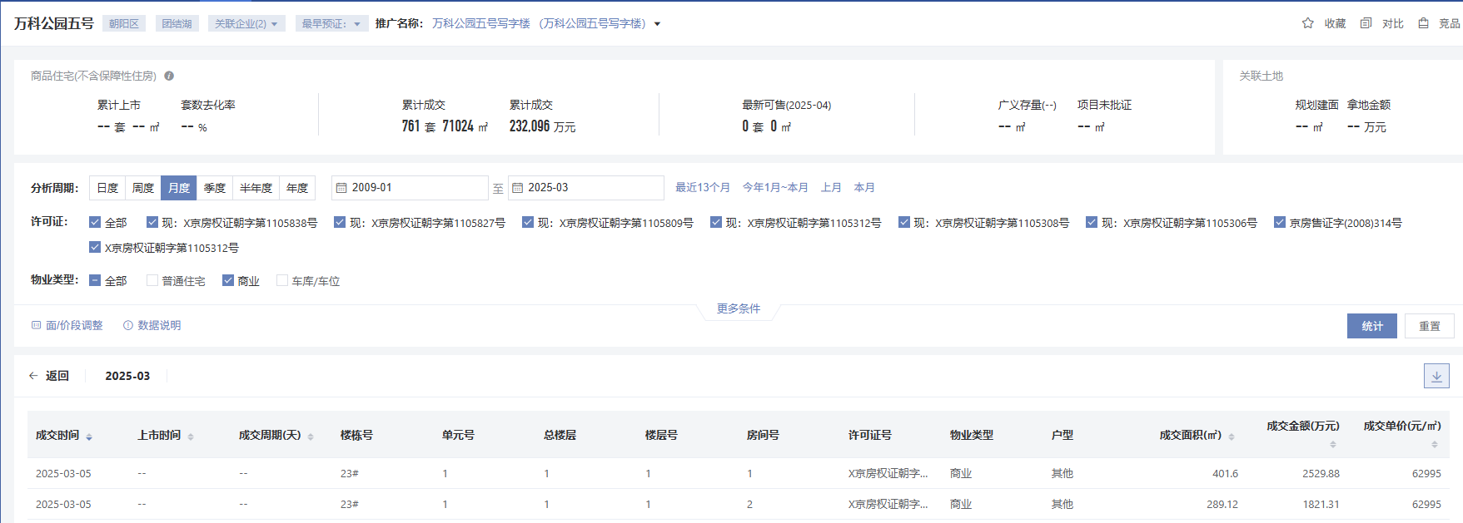

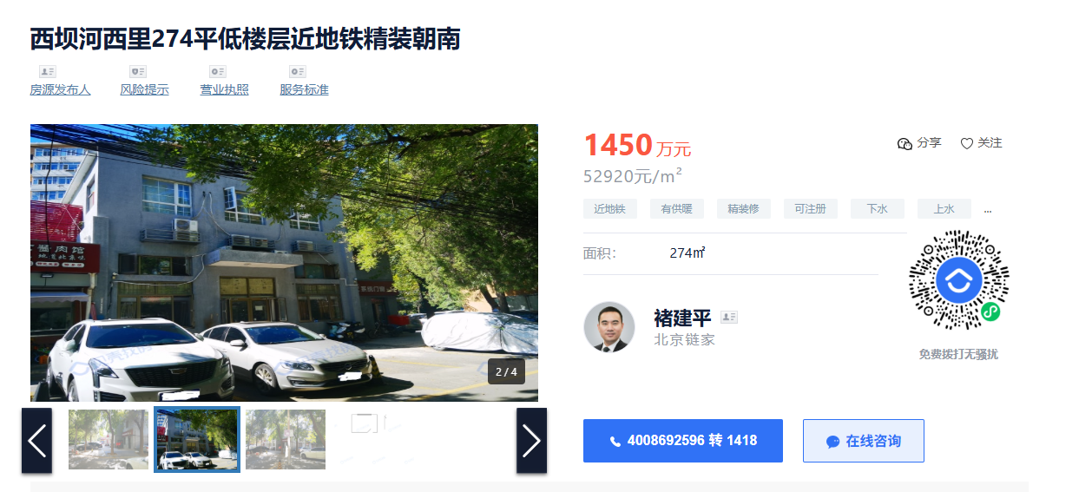

1-2层
入口为小区内

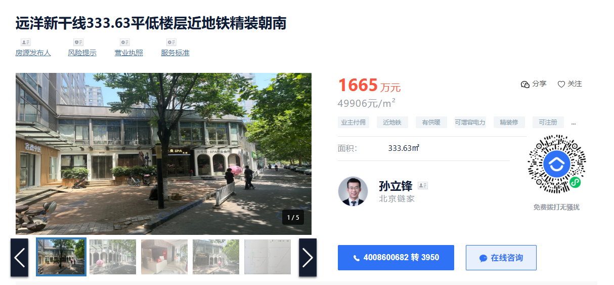

1-2层
不可明火

